Gyawali&Bukhart(2014)
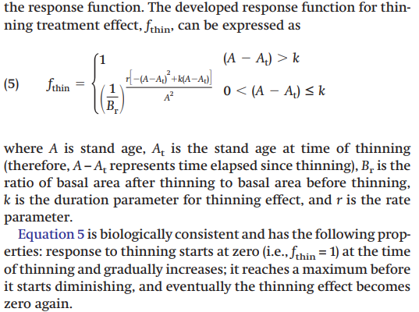
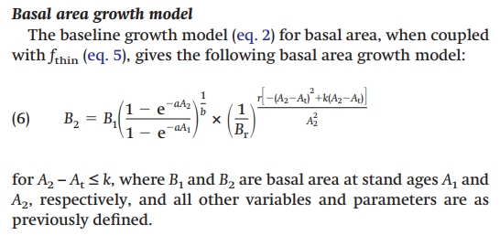
Parámetros |  | Cond_Thin | E2 | AB | ft | ABt_50P | ABt_50P
B1 | 0.1488 | SA | 8 | 10 | 1 | 10 | 10
B2 | 0.2978 | SA | 9 | 12.177270262 | 1 | 12.177270262 | 12.177270262
r | 0.119 | SA | 10 | 14.30371872 | 1 | 14.30371872 | 14.30371872
k | 30.8038 | SA | 11 | 16.334583672 | 1 | 16.334583672 | 16.334583672
Eb | 25 | SA | 12 | 18.240209376 | 1 | 18.240209376 | 18.240209376
B | 0.5 | SA | 13 | 20.003191475 | 1 | 20.003191475 | 20.003191475
Et | 15 | SA | 14 | 21.615591458 | 1 | 21.615591458 | 21.615591458
 |  | SA | 15 | 23.076469619 | 1 | 23.076469619 | 23.076469619
 |  | SA | 15 | 23.076469619 | 1 | 11.538234809 | 15.384313079
 |  | CA | 16 | 24.389827925 | 1.0103000315 | 12.320521961 | 16.357644851
 |  | CA | 17 | 25.562967336 | 1.0189017155 | 13.133917449 | 17.304563207
 |  | CA | 18 | 26.605220996 | 1.0261536586 | 13.959407061 | 18.204234432
 |  | CA | 19 | 27.527007349 | 1.0323204539 | 14.780093773 | 19.041062067
 |  | CA | 20 | 28.339144129 | 1.0376055867 | 15.581524849 | 19.804541598
 |  | CA | 21 | 29.052368313 | 1.0421674528 | 16.351888214 | 20.488797125
 |  | CA | 22 | 29.677014468 | 1.0461307315 | 17.082055124 | 21.091906147
 |  | CA | 23 | 30.222812041 | 1.0495945758 | 17.765478308 | 21.615121709
 |  | CA | 24 | 30.698769974 | 1.0526385901 | 18.397974351 | 22.062084509
 |  | CA | 25 | 31.113123863 | 1.0553272476 | 18.977427518 | 22.438091972
 |  | CA | 26 | 31.473326686 | 1.0577131929 | 19.503452268 | 22.749464953
 |  | CA | 27 | 31.786068797 | 1.0598397382 | 19.97704653 | 23.00303021
 |  | CA | 28 | 32.057316635 | 1.0617427695 | 20.40026022 | 23.205720131
 |  | CA | 29 | 32.292362468 | 1.0634522151 | 20.775895409 | 23.364280423
 |  | CA | 30 | 32.495879704 | 1.0649931885 | 21.107247345 | 23.485070688

Gyawali&Bukhart(2015)
Parámetros |  | Cond_Thin | E2 | AB | ft | ABt_50P | ABt_50P
B1 | 0.1488 | SA | 8 | 10 | 1 | 10 | 10
B2 | 0.2978 | SA | 9 | 12.177270262 | 1 | 12.177270262 | 12.177270262
r | 0.119 | SA | 10 | 14.30371872 | 1 | 14.30371872 | 14.30371872
k | 30.8038 | SA | 11 | 16.334583672 | 1 | 16.334583672 | 16.334583672
Eb | 25 | SA | 12 | 18.240209376 | 1 | 18.240209376 | 18.240209376
B | 0.5 | SA | 13 | 20.003191475 | 1 | 20.003191475 | 20.003191475
Et | 15 | SA | 14 | 21.615591458 | 1 | 21.615591458 | 21.615591458
 |  | SA | 15 | 23.076469619 | 1 | 23.076469619 | 23.076469619
 |  | SA | 15 | 23.076469619 | 1 | 11.538234809 | 15.384313079
 |  | CA | 16 | 24.389827925 | 1.0103000315 | 12.320521961 | 16.262950201 | 0.70474169013
 |  | CA | 17 | 25.562967336 | 1.0189017155 | 13.133917449 | 17.055017311 | 0.73906527266
 |  | CA | 18 | 26.605220996 | 1.0261536586 | 13.959407061 | 17.768135051 | 0.76996764862
 |  | CA | 19 | 27.527007349 | 1.0323204539 | 14.780093773 | 18.409108008 | 0.79774368922
 |  | CA | 20 | 28.339144129 | 1.0376055867 | 15.581524849 | 18.984115526 | 0.82266117128
 |  | CA | 21 | 29.052368313 | 1.0421674528 | 16.351888214 | 19.498838707 | 0.84496628078
 |  | CA | 22 | 29.677014468 | 1.0461307315 | 17.082055124 | 19.958542265 | 0.86488715974
 |  | CA | 23 | 30.222812041 | 1.0495945758 | 17.765478308 | 20.368126009 | 0.88263613739
 |  | CA | 24 | 30.698769974 | 1.0526385901 | 18.397974351 | 20.732156898 | 0.89841111922
 |  | CA | 25 | 31.113123863 | 1.0553272476 | 18.977427518 | 21.054889372 | 0.91239646789
 |  | CA | 26 | 31.473326686 | 1.0577131929 | 19.503452268 | 21.340279183 | 0.92476360275
 |  | CA | 27 | 31.786068797 | 1.0598397382 | 19.97704653 | 21.591994142 | 0.93567146529
 |  | CA | 28 | 32.057316635 | 1.0617427695 | 20.40026022 | 21.813423858 | 0.94526694155
 |  | CA | 29 | 32.292362468 | 1.0634522151 | 20.775895409 | 22.007689689 | 0.95368529299
 |  | CA | 30 | 32.495879704 | 1.0649931885 | 21.107247345 | 22.177655463 | 0.96105062124

